상품제안서
프리미엄 방한 마스크 | 상품코드: S19749

 |  |  |  |  |  |  | 02-713-8555 | www.synergygift.co.kr
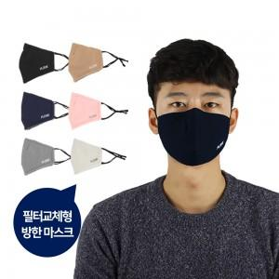

【상세/제작정보】 | 1.실크1도인쇄 사이즈: 8x2cm 2.자수인쇄 사이즈 : 6x2cm (※인쇄 후 재포장은 어려우며 opp포장없이 상품만 배송됩니다.)

【인쇄/포장옵션】 | 실크, 자수 / 비규격미포장

【공급단가】 | 수량 | 200~ | 500~ | 1,000~ | 2,000~ | 3,000~
*VAT별도 | 단가 | 3,110원 | 3,000원 | 2,880원 | 2,770원 | 2,700원

【상품 URL】 | https://www.synergygift.co.kr:443/src/goods_detail.php?gdno=17952

